Sheet1
ポートフォリオシート

氏名 | 大川 創 | 所属 | 東京コミュニケーションアート専門学校

作品名 | 八尺様 | 作品画像

ジャンル | 3Dサバイバルホラー | 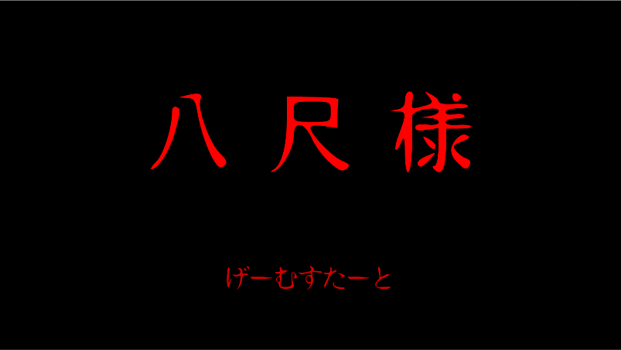
プラットフォーム | WindowsPC
開発環境 | Unity2018.3.5f
使用言語 | C#
制作期間 | 2019年11月～制作中 （TGS2020に向けて2020年9月まで制作予定）
チーム人数 | プランナー3名、プログラマー3名、グラフィッカー20名

■ゲーム概要
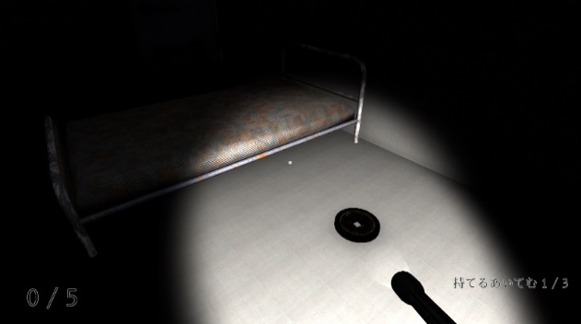 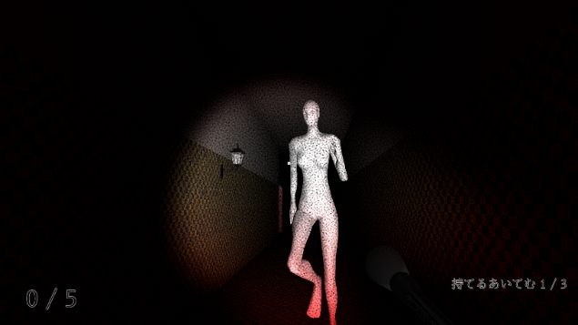 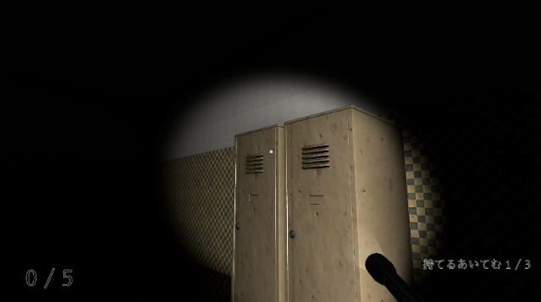 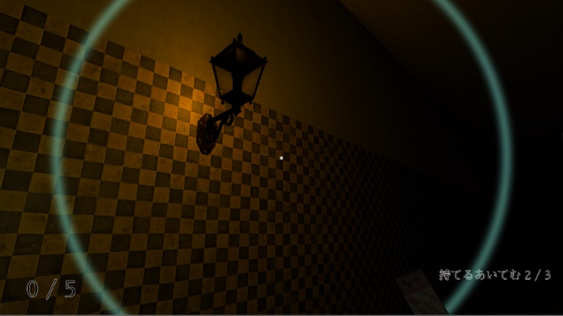 「逃げる」よりも「恐怖」を与えることを意識したサバイバルホラーゲーム

プレイヤー視点で進むゲームで、八尺様（エネミー）から逃げつつ、キーアイテムを集めて謎の廃病院からの脱出を目指します。
プレイヤーには「恐怖値」というステータスがあります。恐怖値は、プレイヤーの行動により上がったり下がったりします。
一定以上上がるごとにプレイヤーにとって悪い効果が付与されるため、
アイテムや特殊なオブジェクトを駆使した恐怖値を上げない立ち回りが重要です。

・アイテムの効果一覧
懐中電灯： 周囲を照らすことができます。
鎮静剤： 恐怖値を大きく下げることができます。
マッチ： ランプに火をつけることができます。
・特殊なオブジェクトの効果一覧
ランプ： 火をつけると、一定時間周囲を少し照らすことができ、
光の範囲内では恐怖値を少しずつ下げることができます。
ロッカー： エネミーから隠れることができます。
隠れている間も恐怖値は上がり続けます。

■制作担当箇所
ゲーム全般のプログラミング、PostProcessingを使った画面エフェクトの作成

■アピールポイント
・アイテムの実装 ・怖さの演出 ・UniRxによる恐怖値管理、プレイヤーの行動の監視 ・Navmeshを応用したエネミーの追跡システム ・Timelineを使ったチュートリアルイベントの実装 ・PostProcessing、ライトマッピングを使った暗闇の調整

■ファイル名 | ソースファイル：八尺様/source

